关系图
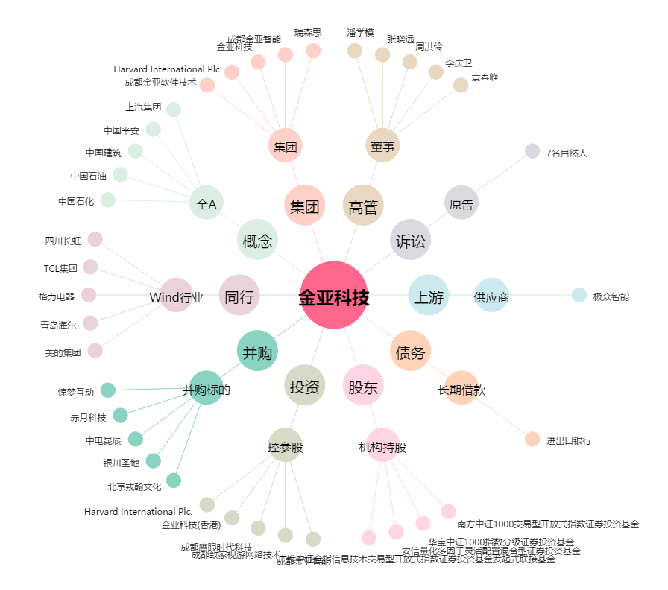
金亚科技[300028.SZ] - 关系概览图

